8 Nós
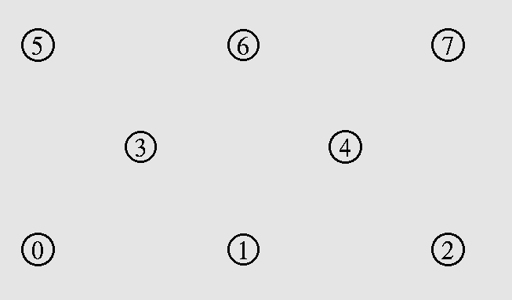
8 Nós Fixos
Transmissão de 0 para 7
UDP |  |  |  | TCP
 | AODV | DSR | WCETT |  | AODV | DSR | WCETT
Throughput[kbps] | 1742.980 | 2157.280 | 1737.400 | Throughput[kbps] | 11268.170 | 15762.480 | 12253.900
Delay(ms) | 18.415 | 17.833 | 18.270 | Delay(ms) | 413.042 | 350.473 | 406.735

Transmissão de: (0 para 7) e (1 para 6)
UDP |  |  |  | TCP
 | AODV | DSR | WCETT |  | AODV | DSR | WCETT
Throughput[kbps] | 5202.990 | 6883.590 | 5177.270 | Throughput[kbps] | 23350.190 | 32492.080 | 27104.000
Delay(ms) | 13.976 | 13.293 | 13.844 | Delay(ms) | 368.580 | 488.699 | 572.253

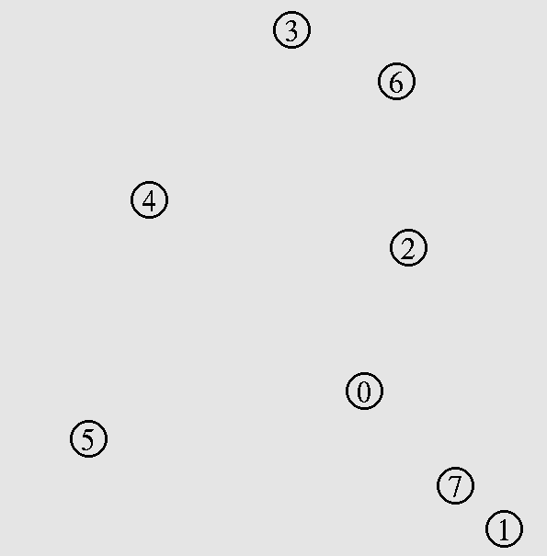
8 Nós Aleatórios
Transmissão de 1 para 3
UDP |  |  |  | TCP
 | AODV | DSR | WCETT |  | AODV | DSR | WCETT
Throughput[kbps] | 1762.170 | 2173.180 | 1740.420 | Throughput[kbps] | 11434.980 | 16017.020 | 12266.720
Delay(ms) | 18.247 | 17.851 | 18.220 | Delay(ms) | 418.185 | 398.093 | 407.759

Transmissão de: (1 para 3) e (5 para 3)
UDP |  |  |  | TCP
 | AODV | DSR | WCETT |  | AODV | DSR | WCETT
Throughput[kbps] | 6074.550 | 7751.620 | 6030.070 | Throughput[kbps] | 14455.470 | 20811.600 | 19452.660
Delay(ms) | 18.602 | 17.593 | 31.491 | Delay(ms) | 642.819 | 217.594 | 248.352

Graficos TCP
Comparação de vazão AODV,DSR e WCETT com 1 nó transmitindo
 | AODV | DSR | WCETT
9 | 11613.440 | 16039.960 | 11996.040
12 | 9753.910 | 16012.500 | 12083.190
15 | 8775.340 | 16038.080 | 11875.160
18 | 5565.450 | 16068.460 | 1677.070
20 | 7887.970 | 257.036 | 18993.510
25 | 2381.240 | 15883.770 | 5715.110
Comparação de atraso AODV,DSR e WCETT com 1 nó transmitindo
 | AODV | DSR | WCETT
9 | 452.480 | 387.941 | 410.893
12 | 556.005 | 405.002 | 421.121
15 | 555.384 | 388.780 | 447.336
18 | 910.456 | 395.032 | 356.644
20 | 443.264 | 257.036 | 265.445
25 | 698.606 | 366.675 | 413.857

TCP(Novo)
1 Nós transmitindo |  |  |  |  |  | 3 Nós transmitindo

AODV |  |  | DSR |  |  | AODV |  |  | DSR
Numero de Nós | Vazão(Kpbs) | Delay(ms) | Numero de Nós | Vazão(Kpbs) | Delay(ms) | Numero de Nós | Vazão(Kpbs) | Delay(ms) | Numero de Nós | Vazão(Kpbs) | Delay(ms)
9 | 25108.44 | 288.196 | 9 | 34672.6 | 262.324 | 9 | 20193.76 | 666.037 | 9 | 30626.93 | 593.507
10 | 24311.69 | 307.853 | 10 | 34627.56 | 271.598 | 10 | 23714.12 | 359.773 | 10 | 31094.14 | 662.085
11 | 22997.01 | 326.303 | 11 | 34555.61 | 265.417 | 11 | 26277.46 | 284.311 | 11 | 42522.89 | 293.773
12 | 21265.44 | 382.812 | 12 | 34556.16 | 271.297 | 12 | 20547.81 | 821.661 | 12 | 40976.51 | 541.598
13 | 21231.17 | 339.415 | 13 | 34588.03 | 267.774 | 13 | 22314.08 | 677.343 | 13 | 39901.04 | 584.129
14 | 19854.01 | 361.403 | 14 | 34630.35 | 275.078 | 14 | 23173.44 | 460.469 | 14 | 37410.37 | 680.567
15 | 18860.47 | 368.083 | 15 | 34581.92 | 267.358 | 15 | 13530.45 | 792.856 | 15 | 27629.87 | 474.975
16 | 18525.88 | 373.666 | 16 | 34597.74 | 266.012 | 16 | 18284.8 | 514.454 | 16 | 40184.56 | 349.733
17 | 16699.55 | 436.862 | 17 | 33945.73 | 240.639 | 17 | 14248.28 | 760.088 | 17 | 39552.67 | 346.517
18 | 11943.99 | 613.890 | 18 | 34657.98 | 260.189 | 18 | 19535.76 | 490.207 | 18 | 28695.17 | 530.803
19 | 10994.49 | 517.010 | 19 | 34600.69 | 268.078 | 19 | 16773.78 | 538.283 | 19 | 28102.17 | 501.923
20 | 15111.13 | 517.750 | 20 | 34592.01 | 264.523 | 20 | 19049.06 | 412.463 | 20 | 41301.5 | 324.699
21 | 13682.11 | 556.678 | 21 | 34622.37 | 262.517 | 21 | 10407.04 | 532.84 | 21 | 25131.08 | 172.024
22 | 11408.01 | 639.359 | 22 | 34569.62 | 264.269 | 22 | 14605.1 | 641.188 | 22 | 26487.02 | 628.941
23 | 7504.57 | 783.224 | 23 | 34626.76 | 259.607 | 23 | 10231.07 | 567.713 | 23 | 32645.59 | 730.35
24 | 8624.51 | 740.866 | 24 | 34639.49 | 263.037 | 24 | 11016.93 | 580.549 | 24 | 29654.59 | 710.688
25 | 7145.9 | 825.013 | 25 | 34627.1 | 265.245 | 25 | 9687.54 | 713.247 | 25 | 34552.31 | 563.846
26 | 6411.66 | 643.261 | 26 | 34584.29 | 269.510 | 26 | 7895.06 | 740.024 | 26 | 31742.57 | 612.824
27 | 5202.13 | 951.896 | 27 | 34583.48 | 267.585 | 27 | 6806.02 | 763.52 | 27 | 61745.11 | 261.489
28 | 3892.02 | 922.652 | 28 | 34198.82 | 253.783 | 28 | 4889.91 | 938.565 | 28 | 31359.15 | 544.124
29 | 3387.82 | 1044.580 | 29 | 34014.58 | 209.225 | 29 | 5811.33 | 858.074 | 29 | 48640.07 | 364.045
30 | 2859.63 | 965.263 | 30 | 34591.69 | 269.442 | 30 | 5269.63 | 885.458 | 30 | 60480.29 | 258.26
Média | 13500.983 | 586.638 | Média | 34530.208 | 262.023 | Média | 14739.201 | 636.324 | Média | 36837.982 | 487.768
Desvio Padrão | 6285.099 | 205.784 | Desvio Padrão | 130.136 | 7.879 | Desvio Padrão | 5679.278 | 147.471 | Desvio Padrão | 7666.836 | 140.400

 | 39.099049478 | 44.665205077
Vazão AODV e DSR com 3 nós transmitindo
Vazão AODV e DSR com 1 nó transmitindo

Atraso AODV e DSR com 3 nós Transmitindo
Atraso AODV e DSR com 1 nó Transmitindo

Não Cognitivo
1 Nós transmitindo |  |  |  |  |  | 3 Nós transmitindo

AODV |  |  | DSR |  |  | AODV |  |  | DSR
Numero de Nós | Vazão(Kpbs) | Delay(ms) | Numero de Nós | Vazão(Kpbs) | Delay(ms) | Numero de Nós | Vazão(Kpbs) | Delay(ms) | Numero de Nós | Vazão(Kpbs) | Delay(ms)
9 | 12862.52 | 378.542 | 9 | 55507.1 | 256.102 | 9 | 23323.5 | 700.017 | 9 | 32305.86 | 688.448
10 | 12862.53 | 378.543 | 10 | 28757.1 | 251.94 | 10 | 26423.11 | 311.554 | 10 | 34013.17 | 370.848
11 | 12858.1 | 375.361 | 11 | 16042.75 | 386.041 | 11 | 22969.6 | 655.544 | 11 | 41213.84 | 275.274
12 | 12868.1 | 373.768 | 12 | 16051.87 | 382.022 | 12 | 30838.47 | 547.89 | 12 | 0 | 999
13 | 12868.4 | 373.769 | 13 | 10848.36 | 506.888 | 13 | 23884.66 | 758.126 | 13 | 31403.32 | 596.436
14 | 12849.59 | 373.953 | 14 | 15751.84 | 512.85 | 14 | 26380 | 310.283 | 14 | 3722.35 | 368.382
15 | 12874.46 | 383.91 | 15 | 16042.86 | 364.678 | 15 | 30662.5 | 296.07 | 15 | 41753.45 | 319.617
16 | 12873.22 | 381.671 | 16 | 16023.25 | 365.727 | 16 | 29860.94 | 308.927 | 16 | 42584.76 | 315.264
17 | 12853.13 | 380.573 | 17 | 16062.63 | 376.014 | 17 | 21351.31 | 351.624 | 17 | 43015.86 | 297.654
18 | 12837.91 | 381.44 | 18 | 16020.26 | 379.672 | 18 | 22974.86 | 414.112 | 18 | 41578.15 | 316.273
19 | 12859.47 | 382.101 | 19 | 0 | 999 | 19 | 30335.82 | 313.238 | 19 | 41929.71 | 314.497
20 | 12861.7 | 378.185 | 20 | 0 | 999 | 20 | 15789.52 | 466.102 | 20 | 27677.96 | 456.323
21 | 12861.91 | 378.207 | 21 | 0 | 999 | 21 | 19153.24 | 210.227 | 21 | 0 | 999
22 | 12861.92 | 378.208 | 22 | 10842.5 | 498.276 | 22 | 24518.53 | 769.926 | 22 | 30659.16 | 837.567
23 | 12856.5 | 379.954 | 23 | 16082 | 376.297 | 23 | 23306.44 | 487.84 | 23 | 7598.85 | 837.974
24 | 12868.42 | 390.285 | 24 | 0 | 999 | 24 | 18900.85 | 1087.84 | 24 | 28733.3 | 1028.41
25 | 12866.77 | 379.28 | 25 | 0 | 999 | 25 | 29035.9 | 563.519 | 25 | 32709.4 | 808.689
26 | 12866.2 | 373.096 | 26 | 16048.48 | 374.927 | 26 | 24753.44 | 754.798 | 26 | 33271.48 | 863.566
27 | 12862.21 | 377.876 | 27 | 0 | 999 | 27 | 32549.06 | 371.04 | 27 | 44230.45 | 357.315
28 | 12651.12 | 382.702 | 28 | 16052.19 | 375.876 | 28 | 24222.51 | 592.402 | 28 | 29644.62 | 666.678
29 | 12856.81 | 382.906 | 29 | 16076.89 | 383.21 | 29 | 21944.22 | 489.692 | 29 | 45771.47 | 322.572
30 | 12855.69 | 381.516 | 30 | 15988.19 | 350.113 | 30 | 33224.02 | 332.168 | 30 | 46353.68 | 345.848
Média | 12851.667 | 379.357 | Média | 13554.467 | 551.574 | Média | 25291.023 | 504.225 | Média | 30916.856 | 562.983
Desvio Padrão | 19.671 | 3.045 | Desvio Padrão | 7885.898 | 244.050 | Desvio Padrão | 3790.056 | 172.004 | Desvio Padrão | 10845.328 | 245.085

Graficos 1 Transmissão

Graficos 3 Transmissões

 |  |  |  | 781883.06 | 100
 |  |  |  | 10900.48 | x

 |  |  | -770982.58

UDP(Novo)
1 Nós transmitindo |  |  |  |  |  |  | 3 Nós transmitindo

AODV |  |  | DSR |  |  |  | AODV |  |  | DSR
Numero de Nós | Vazão(Kpbs) | Delay(ms) | Numero de Nós | Vazão(Kpbs) | Delay(ms) |  | Numero de Nós | Vazão(Kpbs) | Delay(ms) | Numero de Nós | Vazão(Kpbs) | Delay(ms)
9 | 1730.9 | 18.11 | 9 | 2161.95 | 17.9472 |  | 9 | 3914.24 | 24.1488 | 9 | 4870.89 | 22.8928
10 | 1747.21 | 18.35 | 10 | 2206.8 | 17.8509 |  | 10 | 3909.97 | 23.7553 | 10 | 4856.99 | 23.1894
11 | 1743.62 | 18.65 | 11 | 2214.76 | 17.8208 |  | 11 | 3580.77 | 21.9076 | 11 | 4553.05 | 19.5582
12 | 1731.04 | 18.89 | 12 | 2128.31 | 17.845 |  | 12 | 4640.73 | 39.0944 | 12 | 4241.79 | 16.6617
13 | 1744.3 | 19.64 | 13 | 2201.96 | 17.838 |  | 13 | 3811.56 | 26.0258 | 13 | 4258.48 | 17.1828
14 | 1727.12 | 20.49 | 14 | 2191.39 | 17.8922 |  | 14 | 4235.29 | 16.7811 | 14 | 4235.29 | 16.7811
15 | 1724.26 | 20.56 | 15 | 2164.37 | 17.9343 |  | 15 | 20475.2 | 847.477 | 15 | 28436.03 | 711.004
16 | 1736.51 | 21.34 | 16 | 2200.15 | 17.8561 |  | 16 | 20598.57 | 832.612 | 16 | 28364.54 | 712.833
17 | 1750.19 | 21.59 | 17 | 2197.86 | 17.8851 |  | 17 | 20110.48 | 871.108 | 17 | 28346.4 | 712.222
18 | 1813.57 | 29.79 | 18 | 2211.82 | 17.8746 |  | 18 | 2923.67 | 17.4167 | 18 | 3877.61 | 13.7496
19 | 1820.52 | 45.33 | 19 | 2214.37 | 17.8912 |  | 19 | 3878.43 | 32.6292 | 19 | 3849.04 | 13.7048
20 | 1748.19 | 24.06 | 20 | 2200.03 | 17.9334 |  | 20 | 3530.95 | 28.8137 | 20 | 4271.8 | 16.6549
21 | 1753.62 | 25.72 | 21 | 2185.13 | 17.9525 |  | 21 | 3198.02 | 25.6041 | 21 | 4568.23 | 19.2274
22 | 1739.56 | 30.20 | 22 | 2159.33 | 17.9242 |  | 22 | 3914.46 | 46.7505 | 22 | 4301.13 | 16.9235
23 | 1751.51 | 35.11 | 23 | 2158.33 | 17.8984 |  | 23 | 4130.6 | 116.594 | 23 | 4307.68 | 16.6249
24 | 1746.56 | 42.80 | 24 | 2206.49 | 17.9146 |  | 24 | 3581.05 | 62.9893 | 24 | 4207.21 | 16.6473
25 | 1771.1 | 62.56 | 25 | 2168.2 | 17.946 |  | 25 | 3236.43 | 77.6569 | 25 | 3929.49 | 14.345
26 | 1726.64 | 91.68 | 26 | 2169.9 | 17.9592 |  | 26 | 3272.05 | 117.206 | 26 | 3922.55 | 13.9499
27 | 1777.67 | 154.14 | 27 | 2204.13 | 17.9521 |  | 27 | 3233.97 | 173.145 | 27 | 4300.1 | 17.0135
28 | 1752.4 | 241.90 | 28 | 2195.79 | 17.8965 |  | 28 | 3140.71 | 1143.76 | 28 | 3933.78 | 13.9933
29 | 1610.18 | 264.17 | 29 | 2225.58 | 17.9769 | 26.407 | 29 | 2868.86 | 1773.36 | 29 | 3925.39 | 13.9055
30 | 1663.74 | 266.32 | 30 | 2189.49 | 17.8527 |  | 30 | 2786.75 | 1652.52 | 30 | 3878.71 | 13.9855
Média | 1741.382 | 67.791 | Média | 2188.915 | 17.902 | 0.79554569781 | Média | 5862.398 | 362.334 | Média | 7519.826 | 111.502
Desvio Padrão | 25.681 | 61.750 | Desvio Padrão | 19.619 | 0.038 |  | Desvio Padrão | 3963.369 | 449.712 | Desvio Padrão | 5689.772 | 163.777

Delay DSR E AODV 1Tr
Vazão AODV e DSR 1 Nó Transmitindo

Delay DSR E ADOV 3Tr

Vazão DSR E AODV 3 Tr

